Okap
 |  |  |  |  |  |  |  |  |  |  |  |  |  |  |  |  |  |  | 99 | plošina |  |  |  |  |  |  | WCP prkna | 4,500

 |  |  |  |  |  |  |  |  |  |  |  |  |  |  |  |  |  | HS PORTÁL | 1,467

 |  |  |  |  |  |  |  |  |  |  |  |  |  |  |  |  |  |  |  |  |  | šuplík

 |  |  |  |  |  |  |  |  |  |  |  |  |  |  |  |  |  |  | 2934
 |  |  |  |  |  |  |  |  |  |  |  |  |  |  |  |  |  |  |  |  |  | šuplík

 |  |  | HS PORTÁL |  |  |  |  |  |  |  |  |  |  |  |  |  |  |  |  |  |  | šuplík
754 |  |  | 2,966 |  |  |  |  |  |  |  |  |  |  |  | 1,280
schody |  |  |  |  |  |  |  |  |  |  |  |  |  |  |  |  |  |  |  |  |  |  |  |  |  |  |  | 4000

 | 1375 |  |  |  |  |  |  |  |  |  |  |  |  |  |  |  |  |  |  |  |  |  |  |  |  | vstup

WCP prkna

 |  | WCP prkna
 | 1375
 |  | Prostor na dřevo |  |  |  |  |  |  |  |  |  |  |  |  | šuplík |  |  |  |  |  | šuplík

 |  |  | 1000 |  |  |  | 500 |  | 1000 |  |  |  | 500 |  | 1000 |  |  |  | 500 |  | 1000 |  |  |  | 500

 |  |  |  |  |  |  |  |  |  |  |  |  | WCP prkna

5,000 |  |  |  |  |  |  |  |  |  |  |  |  |  |  |  |  |  |  |  | 2,000

1 | 2 | 3 | 4 | 5 | 6 | 7 | 8 | 9 | 10 | 11 | 12 | 13 | 14 | 15 | 16 | 17 | 18 | 19 | 20 | 21 | 22 | 23 | 24 | 25 | 26 | 27 | 28
Čtverec má 250 x 250 mm (25 x 25 cm)
 |  |  |  |  |  |  |  |  |  |  |  |  |  |  |  |  |  |  |  | svod ze střechy do retenční nádrže
 |  |  | okap nebo odvodňovací žlábek |  |  |  |  |  |  |  |  |  |  |  |  |  |  |  |  | hromosvod
 |  |  | WPC terasové prko |  |  |  |  |  |  |  |  |  |  |  |  |  |  |  |  | okap napojení na svod ze střechy
 |  |  | WPC podkladní hranol |  |  |  |  |  |  |  |  |  |  |  |  |  |  |  |  | v zemi ve spádu

 |  | WPC prkno - spád 0 % |  |  |  |  |  |  |  |  |  |  |  |  |  |  |  |  | Přesah železobetovné desky
 |  | Hliníkový nosný hranol - spád 0 %
 |  |  |  |  |  | železobetonová deska - spád 2 % |  |  |  |  |  |  |  |  |  |  |  |  | bude cca 55 mm od hrany
 |  |  |  |  |  |  |  |  |  |  |  |  | Z.B. |  | okap |  |  |  | ztraceného bednění
 |  |  | Z.B. - ztracené bednění |  |  |  |  |  |  |  |  |  | Z.B.
 |  |  | WPC prkna budou vodorovně |  |  |  |  |  |  |  |  |  | Z.B.
 |  |  | Okap bude ve spádu |  |  |  |  |  |  |  |  |  | Z.B.

 |  | Návrhy:
 |  | od klepíře si nechat udělat odvodňovací žlábek
 |  | https://www.unihobby.cz/zlabek-odvodnovaci-pozink-145mm-1m
 |  | Nebo
 |  | použít např. balkovovou lištu - OKAP PROFI
 |  | https://www.terasoveprofily.cz/balkonovy-profil-okap-profi

 |  |  |  |  |  |  |  |  |  |  |  |  |  |  | 30
 |  |  |  |  |  |  |  |  |  |  |  |  | Z.B. |  | okap |  |  | celkem |  |  |  | v mm
 |  |  |  |  |  |  |  |  |  |  |  |  | Z.B. |  | 30 |  | 25 | 55
 |  | Z.B. |  |  |  |  |  |  |  |  |  |  | Z.B.
 |  |  |  |  |  |  |  |  |  |  |  |  | Z.B.
 |  |  |  |  |  |  |  |  |  |  |  |  | Z.B. |  | 30 |  | 25

 |  |  |  | Žlábek odvodňovací pozink 145mm, 1m
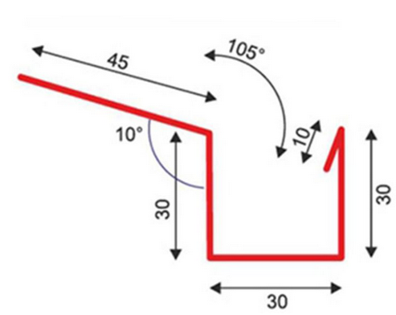

 | https://www.unihobby.cz/zlabek-odvodnovaci-pozink-145mm-1m

Schody, Plošina
Západní strana - schody
 |  |  |  |  |  |  | Materiál schodů:
WPC prkna |  |  |  |  |  |  | 25 | WPC terasové prkno plné
650 |  | 300 |  |  |  |  | 30 | WPC nosný hranol 40 x 60 mm
 |  |  | 300 |  |  |  | 3 | Gumová podložka
 |  |  |  | 300 |  |  | 2 | Hydroizolační nátěr (tekutý)
 |  |  |  |  | chodník | zámková dlažba | 100 | Armovaná betovná deska
 |  |  | 900 mm

Výška od zámkové dlažby k horní hraně WPC prken je |  |  |  |  | 650 | mm
650 | děleno | 4 | 162.5

Výška schodu bude: |  | 162.5 | mm
Sklon schodů je 28 stupňů.

Šířka chodníku je od soklu domu z XPS k hraně obrubníku 1210 mm.

Severní strana - šikmá plošina
 |  |  |  |  |  |  | Materiál plošina:
WPC prkna |  |  |  |  |  |  | 25 | WPC terasové prkno plné
 | 680 |  |  |  |  |  | 30 | WPC nosný hranol 40 x 60 mm
 |  |  |  |  |  |  | 3 | Gumová podložka
 |  |  |  |  |  |  | 2 | Hydroizolační nátěr (tekutý)
 |  |  |  |  | chodník | zámková dlažba | 100 | Armovaná betovná deska
 |  |  | 1500 mm

Výška od zámkové dlažby k horní hraně WPC prken je |  |  |  |  | 680 | mm
Sklon šikmé plochy je 25 stupňů.
Šířka chodníku je od soklu domu z XPS k hraně obrubníku 1210 mm.

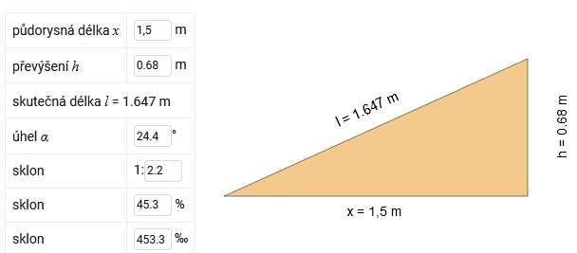

Zdroj:
https://stavba.tzb-info.cz/tabulky-a-vypocty/155-vypocet-sklonu-rampy-ci-strechy-prevod-stupne-procenta-pomer

